Planilha1
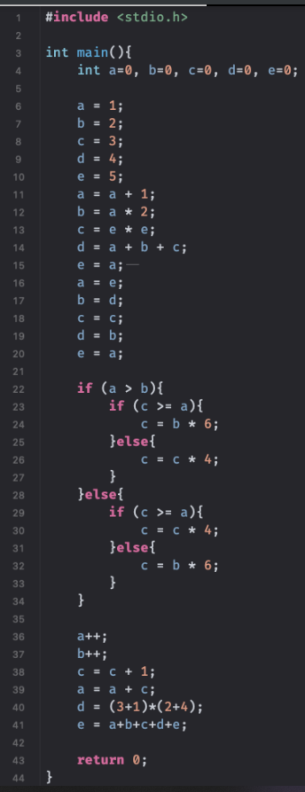
LINHA | a | b | c | d | e
4 | 0 | 0 | 0 | 0 | 0
5 | 0 | 0 | 0 | 0 | 0
6 | 1 | 0 | 0 | 0 | 0
7 | 1 | 2 | 0 | 0 | 0
8 | 1 | 2 | 3 | 4 | 0
9 | 1 | 2 | 3 | 4 | 5
10 | 1 | 2 | 3 | 4 | 5
11 | 2 | 2 | 3 | 4 | 5
12 | 2 | 4 | 3 | 4 | 5
13 | 2 | 4 | 25 | 4 | 5
14 | 2 | 4 | 25 | 31 | 5
15 | 2 | 4 | 25 | 31 | 2
16 | 2 | 4 | 25 | 31 | 2
17 | 2 | 31 | 25 | 31 | 2
18 | 2 | 31 | 25 | 31 | 2
19 | 2 | 31 | 25 | 31 | 2
20 | 2 | 31 | 25 | 31 | 2
21 | 2 | 31 | 100 | 31 | 2
22 | 2 | 31 | 100 | 31 | 2
23 | 2 | 31 | 100 | 31 | 2
24 | 2 | 31 | 100 | 31 | 2
25 | 2 | 31 | 100 | 31 | 2
26 | 2 | 31 | 100 | 31 | 2
27 | 2 | 31 | 100 | 31 | 2
28 | 2 | 31 | 100 | 31 | 2
29 | 2 | 31 | 100 | 31 | 2
30 | 2 | 31 | 400 | 31 | 2
31 | 2 | 31 | 400 | 31 | 2
32 | 2 | 31 | 400 | 31 | 2
33 | 2 | 31 | 400 | 31 | 2
34 | 2 | 31 | 400 | 31 | 2
35 | 2 | 31 | 400 | 31 | 2
36 | 3 | 31 | 400 | 31 | 2
37 | 3 | 32 | 40 | 31 | 2
38 | 3 | 32 | 401 | 31 | 2
39 | 404 | 32 | 401 | 31 | 2
40 | 404 | 32 | 401 | 24 | 2
41 | 404 | 32 | 401 | 24 | 863
42
43
44

